HISTORIAS REGISTRO DE USUARIO
SUITE DE PRUEBAS BUGGY CARS RATING
N° | CASO DE PRUEBA | PRIORIDAD | PRECONDICIONES | DATOS DE ENTRADA | PASOS | RESULTADOS ESPERADO | RESULTADO OBTENIDO | ESTADO DE PRUEBA
HISTORIA REGISTRO DE USUARIO
1 | Asegurar que el nuevo usuario registre todos los campos requeridos en el formulario de registro (Happy Path) | Alta | 1. Tener instalado el navegador 2. Tener conexión a internet | 1. Usuario 2. Nombre 3. Apellido 4. Clave | 1. Ingresar a la pagina https://buggy.justtestit.org/ 2. Click en "Registrar" 3. Ingresar datos de entrada 4. Click en el botón Registrar | Que el usuario sea registrado exitosamente | 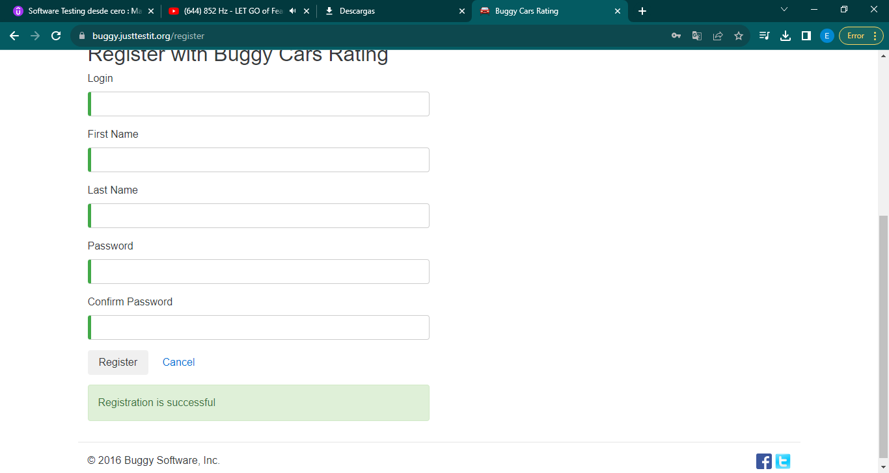 | OK
2 | Asegurar que el usuario complete todos los campos del formulario | Alta | 1. Tener instalado el navegador 2. Tener conexión a internet | Ningunio | 1. Ingresar a la pagina https://buggy.justtestit.org/ 2. Click en "Registrar" 3. NO Ingresar datos de entrada 4. Click en el botón Registrar | Que no se pueda registrar el usuario por no ingresar los datos requeridos en el formulario de registro y el boton registrar no este habilitado | 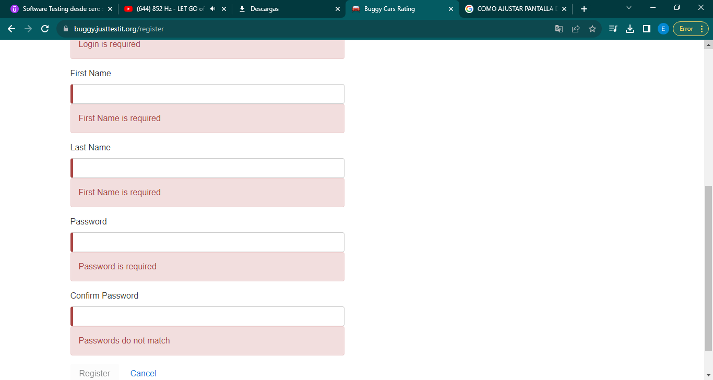 | OK
3 | Asegurar que el usuario se registre una sola vez | Alta | 1. Tener instalado el navegador 2. Tener conexión a internet | 1. Usuario 2. Nombre 3. Apellido 4. Clave | 1. Ingresar a la pagina https://buggy.justtestit.org/ 2. Click en "Registrar" 3. NO Ingresar datos de entrada 4. Click en el botón Registrar | Que el usuario ya registrado no pueda registrarse de nuevo en la página | 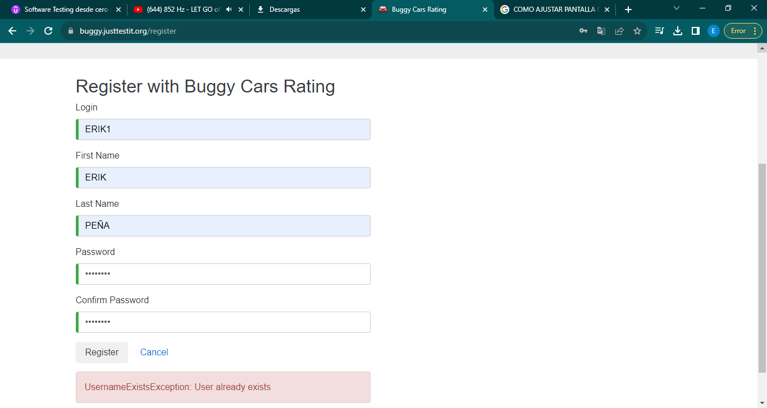 | OK
4 | Registrar un usuario que tenga un password de solo 4 caracteres | Alta | 1. Tener instalado el navegador 2. Tener conexión a internet | 1. Usuario 2. Nombre 3. Apellido 4. Clave | 1. Ingresar a la pagina https://buggy.justtestit.org/ 2. Click en "Registrar" 3. NO Ingresar datos de entrada 4. Click en el botón Registrar | Que el usuario no pueda registrarse con una clave de 4 caracteres | 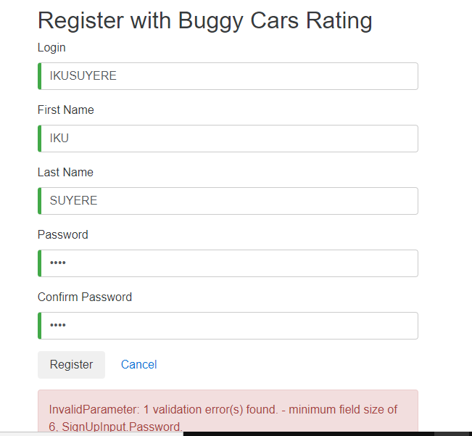 | OK
5 | Registrar un usuario que tenga un password de SIN carcater especial | Alta | 1. Tener instalado el navegador 2. Tener conexión a internet | 1. Usuario 2. Nombre 3. Apellido 4. Clave | 1. Ingresar a la pagina https://buggy.justtestit.org/ 2. Click en "Registrar" 3. NO Ingresar datos de entrada 4. Click en el botón Registrar | Que el usuario no pueda registrarse ya que como política exigida se requiera al menos 1 carácter especial | 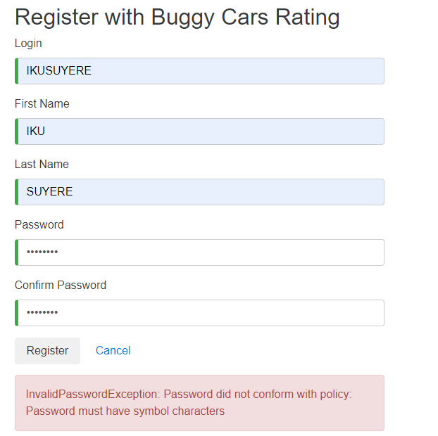 | OK
6 | Registrar un usuario que tenga un password de SIN letra mayúscula | Alta | 1. Tener instalado el navegador 2. Tener conexión a internet | 1. Usuario 2. Nombre 3. Apellido 4. Clave | 1. Ingresar a la pagina https://buggy.justtestit.org/ 2. Click en "Registrar" 3. NO Ingresar datos de entrada 4. Click en el botón Registrar | Que el usuario no pueda registrarse ya que como política exigida se requiera al menos 1 letra mayúscula | 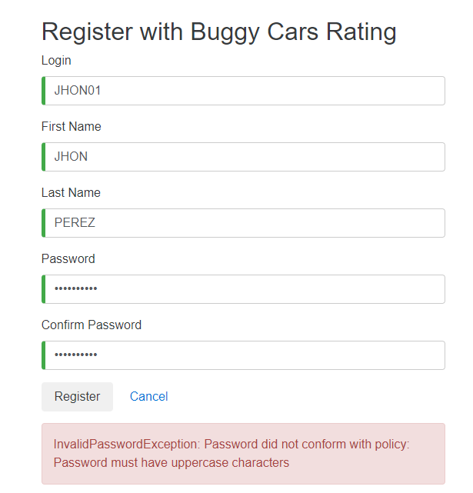 | OK
7 | Registrar un nombre de usuario que tenga mas de 50 caracteres | Alta | 1. Tener instalado el navegador 2. Tener conexión a internet | 1. Usuario 2. Nombre 3. Apellido 4. Clave | 1. Ingresar a la pagina https://buggy.justtestit.org/ 2. Click en "Registrar" 3. NO Ingresar datos de entrada 4. Click en el botón Registrar | Que el usuario no pueda registrarse ya que como política exigida requiera un nombre de usario menor a 50 caracteres | 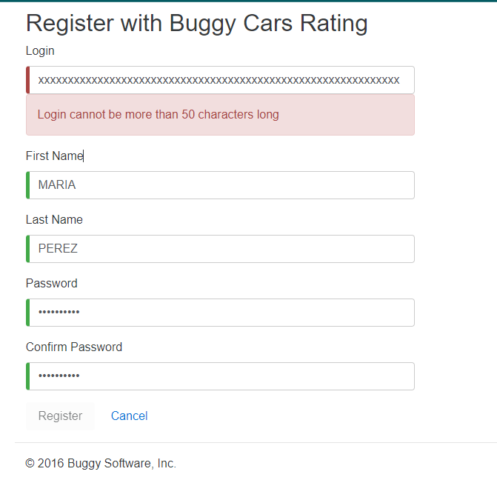 | OK
8 | Colocar una confirmación de clave diferente a la clave nueva que se pretende cambiar | Alta | 1. Tener instalado el navegador 2. Tener conexión a internet | 1. Usuario 2. Nombre 3. Apellido 4. Clave | 1. Ingresar a la pagina https://buggy.justtestit.org/ 2. Click en "Registrar" 3. NO Ingresar datos de entrada 4. Click en el botón Registrar | Que el usuario no pueda registrarse ya que como política exigida las claves del usuario deban coincidir con exactitud para poder crearla | 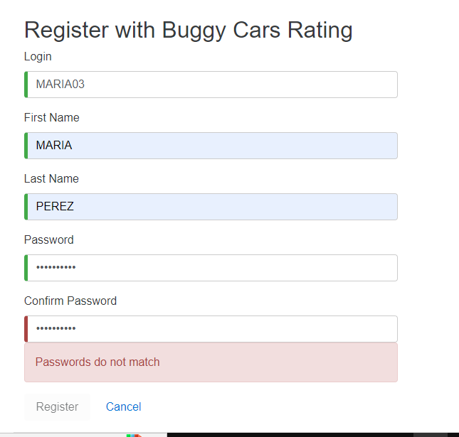 | OK
9
10
11
12
13
14
15
16
17
18
19
20
21
22
23
24
25
26
27
28
29
30
31
32
33
34
35
36
37
38
39

HISTORIA ACTUALIZAR PERFIL USUA
SUITE DE PRUEBAS BUGGY CARS RATING
N° | CASO DE PRUEBA | PRIORIDAD | PRECONDICIONES | DATOS DE ENTRADA | PASOS | RESULTADOS ESPERADO | RESULTADO OBTENIDO | ESTADO DE PRUEBA
HISTORIA ACTUALIZAR PERFIL DE USUARIO
1 | Asegurar que el usuario pueda registrar y actualizar sus datos de entrada como nombre, apellido, direccion, hobby, teléfono (Happy Path) | Alta | 1. Tener instalado el navegador 2. Tener conexión a internet | 1. Nombre 2. Apellido 3. Dirección 4. Teléfono 5. Hobby | 1. Ingresar a la pagina https://buggy.justtestit.org/ 2. Click en "Login" 3. Ingresar Nombre de Usuario y Clave 4. Click en el botón LogIn | Que el usuario pueda actualizar correctamente los campos antes requeridos | 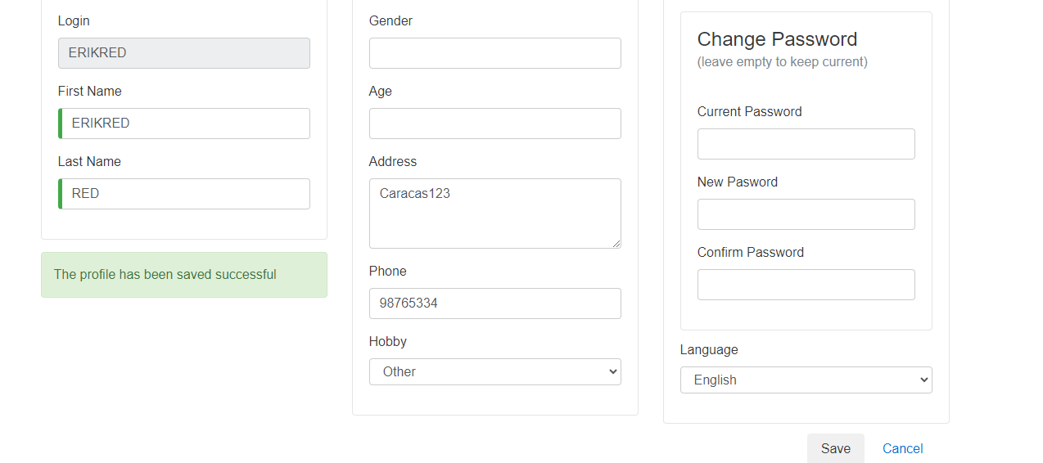 | OK
2 | Colocar una clave de solo 6 caractéres con 1 letra myúscula y 1 carácter especial | Alta | 1. Tener instalado el navegador 2. Tener conexión a internet | 1. Clave Actual 2. Clave Nueva 3. Confirmar Clave Nueva | 1. Ingresar a la pagina https://buggy.justtestit.org/ 2. Click en "Login" 3. Ingresar Nombre de Usuario y Clave 4. Click en el botón LogIn 5. Click en botón Profile 6. Ingresar Vlave Actual 7. Ingresar Clave Nueva de 6 digitos 1letra May y 1 caracter especial 8. Click en Guardar | Que el usuario pueda actualizar la clave con minimo 8 carcateres 1 mayuscula mas 1 carácter especial |  | OK
3 | Los campos Nombre y apellido son obligatorios y no pueden estar vacíos | Alta | 1. Tener instalado el navegador 2. Tener conexión a internet | 1. Nombre 2. Apellido | 1. Ingresar a la pagina https://buggy.justtestit.org/ 2. Click en "Login" 3. Ingresar Nombre de Usuario y Clave 4. Click en el botón LogIn 5. Click en botón Profile 6. Borrar Nombre y Apellido | Que el usuario deba colocar el nombre y el apellido y no debean quedar vacíos al momento de guardar o actualizar ya que el botón de guardar debe quedar deshabilitado | 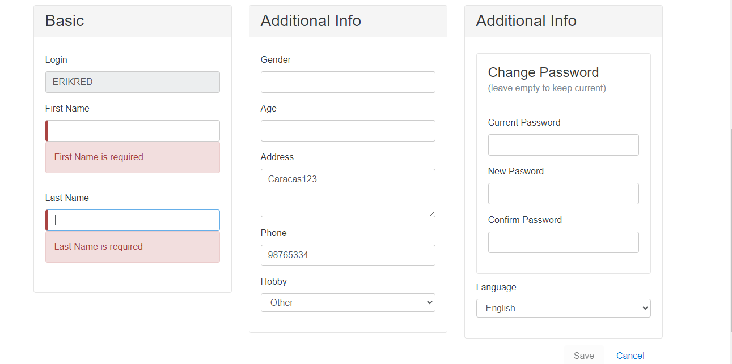 | OK
4 | Registrar un usuario que tenga un password de 8 caracteres CON letra Mayúscula y SIN carcater especial | Alta | 1. Tener instalado el navegador 2. Tener conexión a internet | 1. Clave Actual 2. Clave Nueva 3. Confirmar Clave Nueva | 1. Ingresar a la pagina https://buggy.justtestit.org/ 2. Click en "Login" 3. Ingresar Nombre de Usuario y Clave 4. Click en el botón LogIn 5. Click en botón Profile 6. Ingresar Vlave Actual 7. Ingresar Clave Nueva de 8 digitos 1 letra Mayuscula y SIN 1 caracter especial 8. Click en Guardar | Que el usuariosolamente pueda actualizar la clave con minimo 8 carcateres con 1 letra mayúscula y 1 carácter especial | 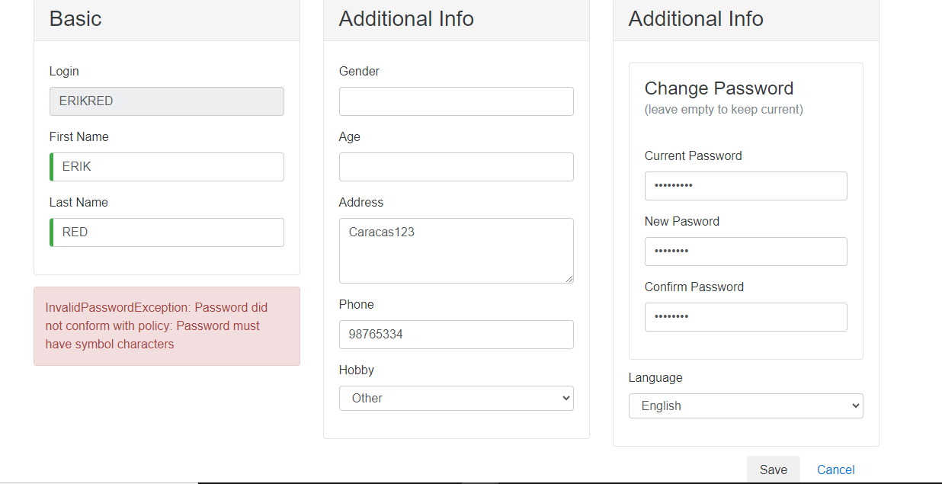 | OK
5 | Registrar un usuario que tenga un password de 8 CON caracteres especiales y SIN letra Mayúscula | Alta | 1. Tener instalado el navegador 2. Tener conexión a internet | 1. Clave Actual 2. Clave Nueva 3. Confirmar Clave Nueva | 1. Ingresar a la pagina https://buggy.justtestit.org/ 2. Click en "Login" 3. Ingresar Nombre de Usuario y Clave 4. Click en el botón LogIn 5. Click en botón Profile 6. Ingresar Vlave Actual 7. Ingresar Clave Nueva de 8 digitos 1 caracter especial y SIN 1 letra Mayuscula 8. Click en Guardar | Que el usuariosolamente pueda actualizar la clave con minimo 8 carcateres con 1 letra mayúscula y 1 carácter especial | 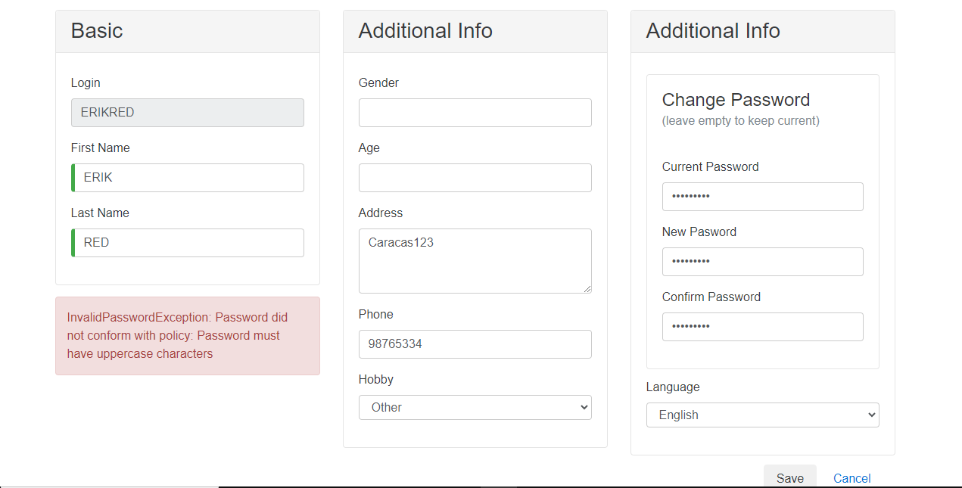 | OK
6 | Colocar una confirmación de clave diferente a la clave nueva que se pretende cambiar | Alta | 1. Tener instalado el navegador 2. Tener conexión a internet | 1. Clave Actual 2. Colocar Clave Nueva 3. Confirmar Clave Nueva | 1. Ingresar a la pagina https://buggy.justtestit.org/ 2. Click en "Login" 3. Ingresar Nombre de Usuario y Clave 4. Click en el botón LogIn 5. Click en botón Profile 6. Ingresar Vlave Actual 7. Ingresar Clave Nueva diferente al confirmarla en el siguiente campo de confirmar 8. Click en Guardar | Que el usuario no pueda registrarse ya que como política exigida las claves del usuario deban coincidir con exactitud para ser actualizada y no se habilite el boton de guardar | 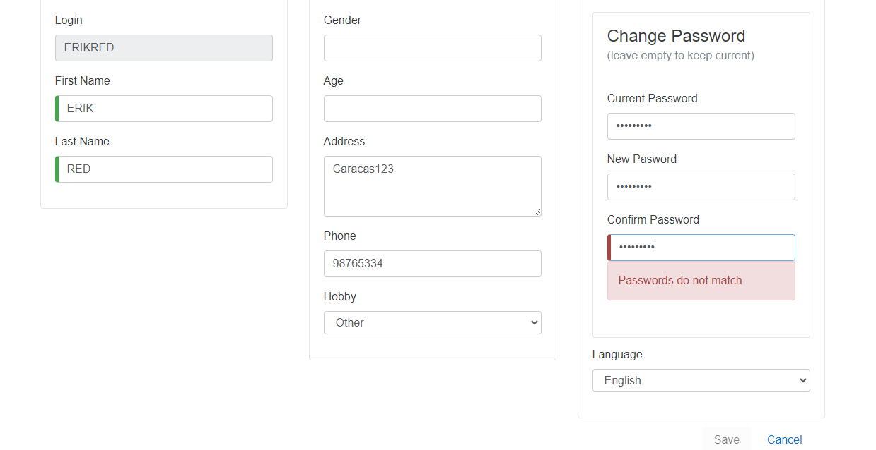 | OK
8 | Colocar una edad mayor a 95 años | Media | 1. Tener instalado el navegador 2. Tener conexión a internet | 1. Edad | 1. Ingresar a la pagina https://buggy.justtestit.org/ 2. Click en "Login" 3. Ingresar Nombre de Usuario y Clave 4. Click en el botón LogIn 5. Click en botón Profile 6. Ingresar Edad mayor de 95 años en el campo Edad | Que el usuario coloque una edad menor o igual 95 años, ya que es muy poco probable que en promedio una persona tenga mas de esa edad y evitar la automatización para el llenado y actualización de datos personales | 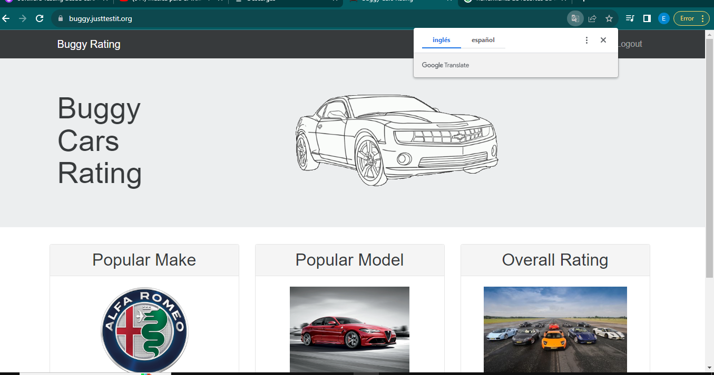 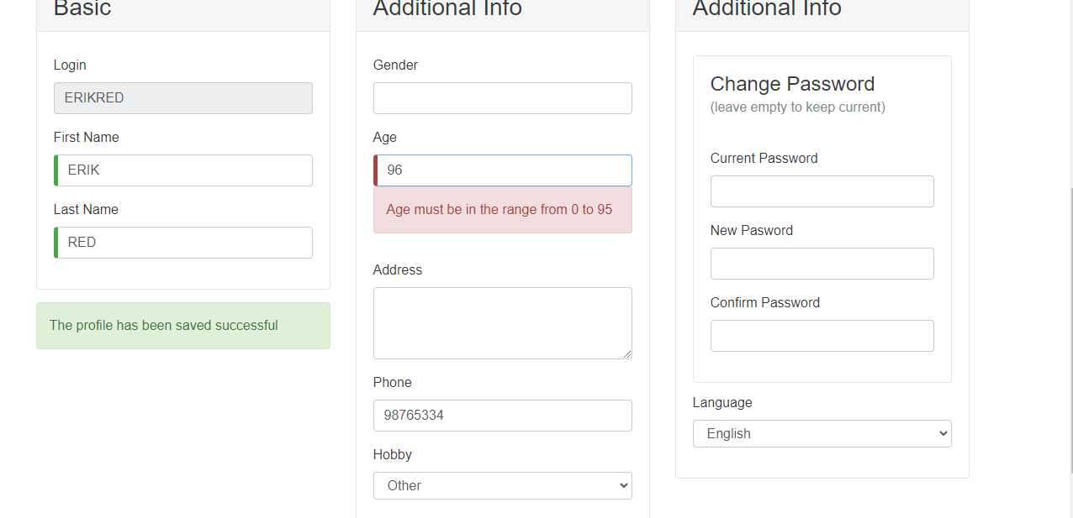 | OK
9 | Colocar caracteres especiales o letras en el campo de Teléfono | Media | 1. Tener instalado el navegador 2. Tener conexión a internet | 1. Teléfóno | 1. Ingresar a la pagina https://buggy.justtestit.org/ 2. Click en "Login" 3. Ingresar Nombre de Usuario y Clave 4. Click en el botón LogIn 5. Click en botón Profile 6. Ingresar caracteres especiales y letras en el campo Teléfono | Que el campo Teléfono no admita caracteres especiales ni letras | 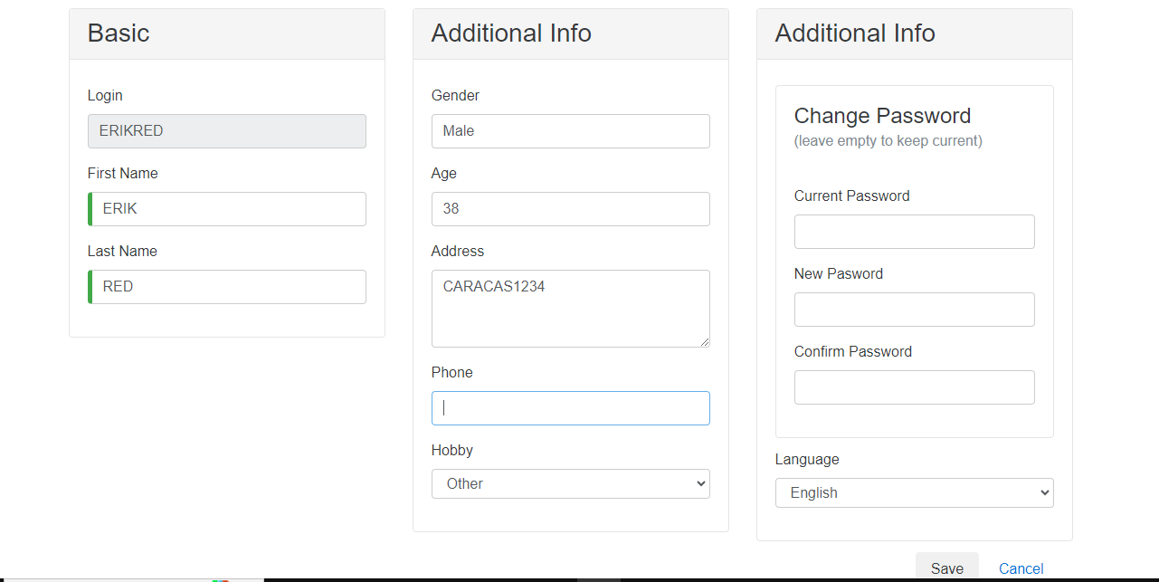 | OK

HISTORIA VOTAR POR AUTO
N° | CASO DE PRUEBA | PRIORIDAD | PRECONDICIONES | DATOS DE ENTRADA | PASOS | RESULTADOS ESPERADO | RESULTADO OBTENIDO | ESTADO DE PRUEBA
HISTORIA ACTUALIZAR PERFIL DE USUARIO
1 | Asegurar que el usuario este registrado en la página para poder votar (Happy Path) | Alta | 1. Tener instalado el navegador 2. Tener conexión a internet | 1. Ninguno | 1. Ingresar a la pagina https://buggy.justtestit.org/ 2. Click en la opción "Popular Make", "Popular Model" u "Overall Racing"para votar 3. Seleccionar o votar por uno de los vehículos disponibles en la página 4. Click en el botón Votar | Que el usuario que no este registrado, no pueda votar por el vehículo seleccionado | 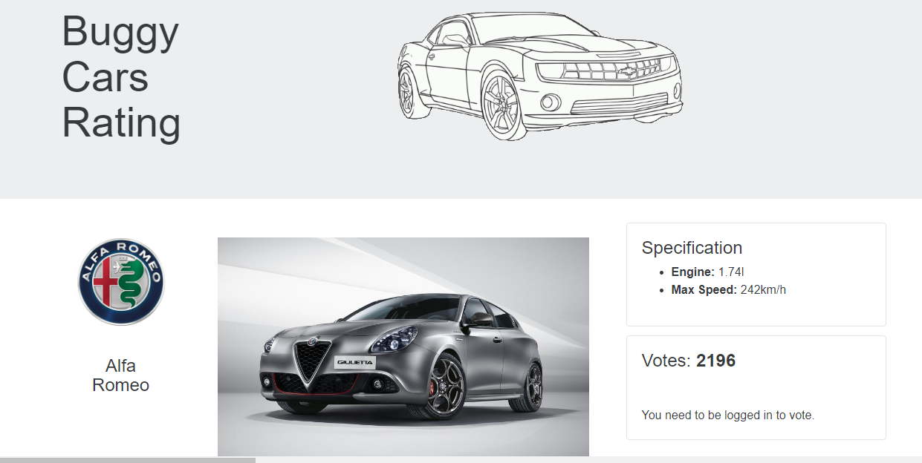 | OK
2 | El usuario registrado votara por dos o más vehículos | Alta | 1. Tener instalado el navegador 2. Tener conexión a internet | 1. Ninguno | 1. Ingresar a la pagina https://buggy.justtestit.org/ 2. Click en la opción "Popular Make", "Popular Model" u "Overall Racing"para votar 3. Seleccionar o votar por un vehículo diferente al que ya voto anteriormente el usuario 4. Click en el botón Votar | Que el usuario no pueda votar por otro vehículo | 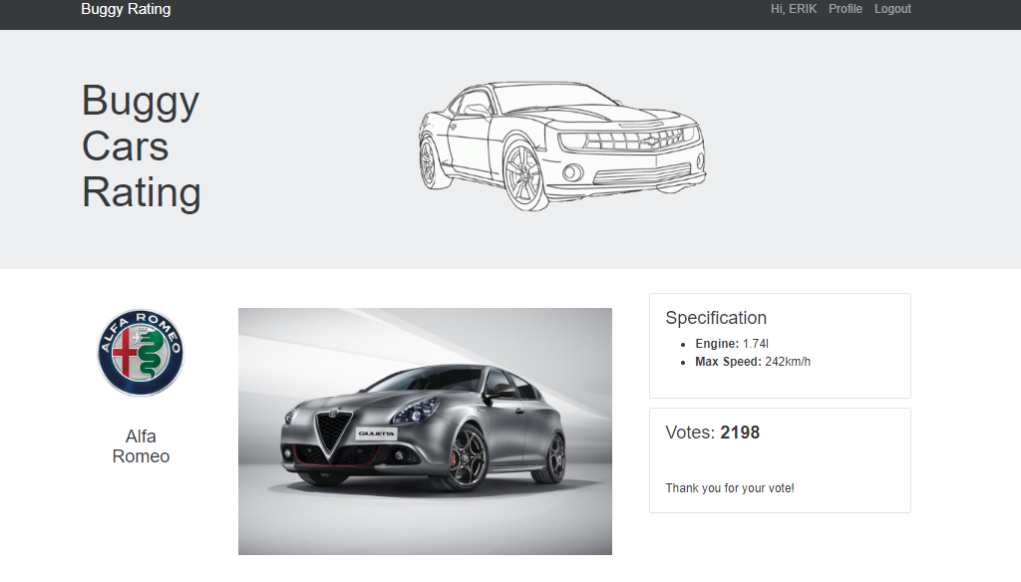 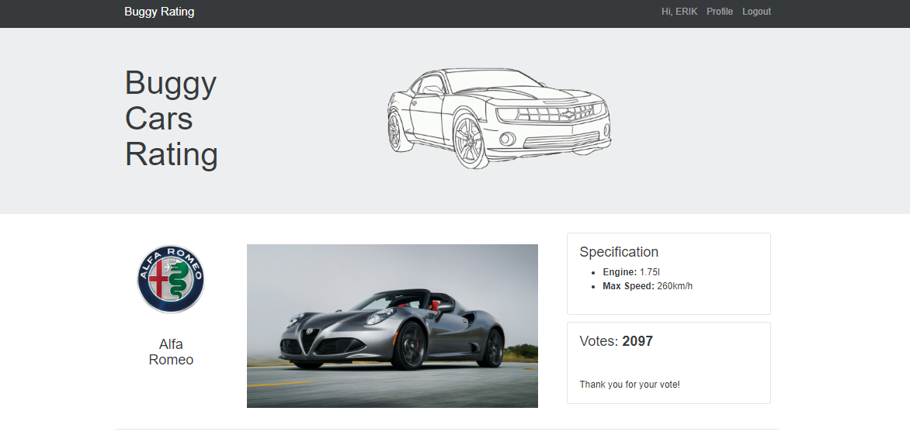 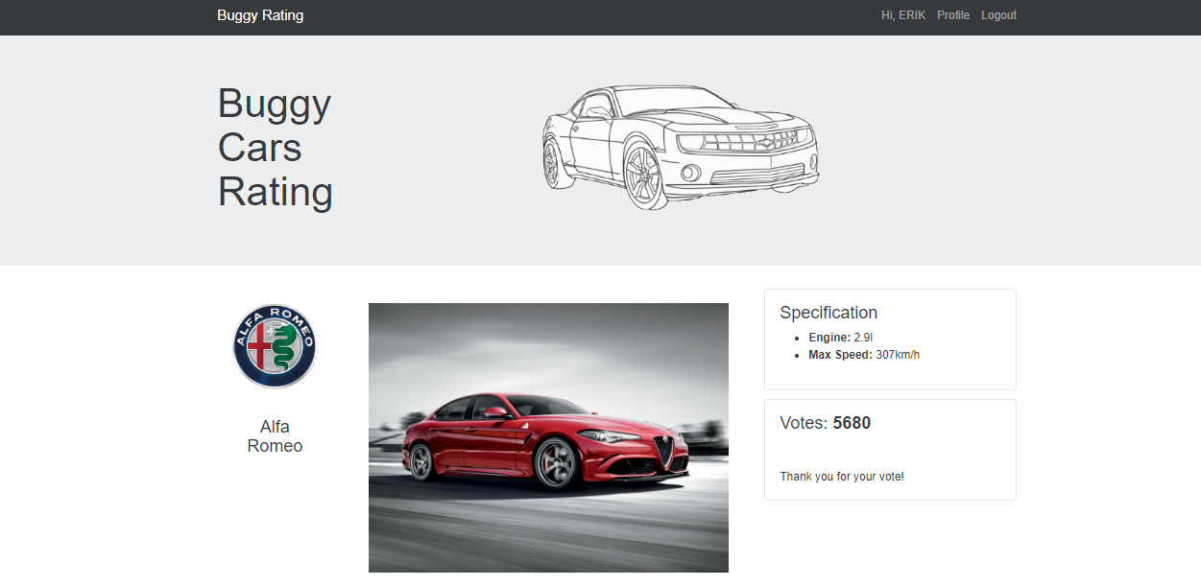 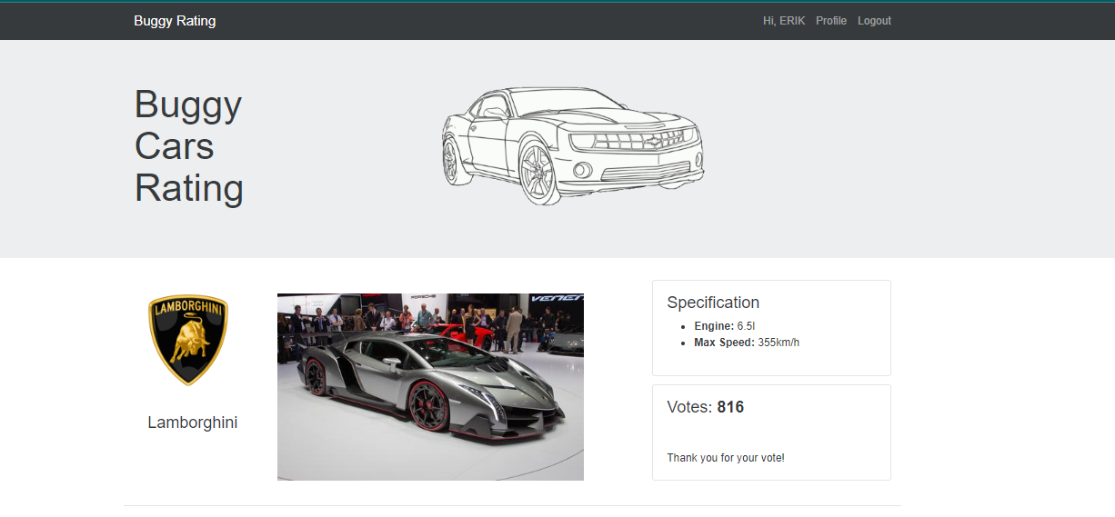 | NOT OK MIENTRAS ESTA LA SESION INICIADA Y MIENTRAS SE CIERRA Y ABRE NUEVAMENTE LA SESION, EL USUARIO PUEDE VOTAR POR VARIOS AUTOMOVILES
3 | El usuario votará por el mismo vehículo por el cual voto anteriormente | Alta | 1. Tener instalado el navegador 2. Tener conexión a internet | 1. Ninguno | 1. Ingresar a la pagina https://buggy.justtestit.org/ 2. Click en la opción "Popular Make", "Popular Model" u "Overall Racing"para votar 3. Seleccionar o votar por un vehículo previamente votado por el usuario 4. Click en el botón Votar | Que el usuario que no pueda votar por el mismo vehículo por el cual voto anteriormente | 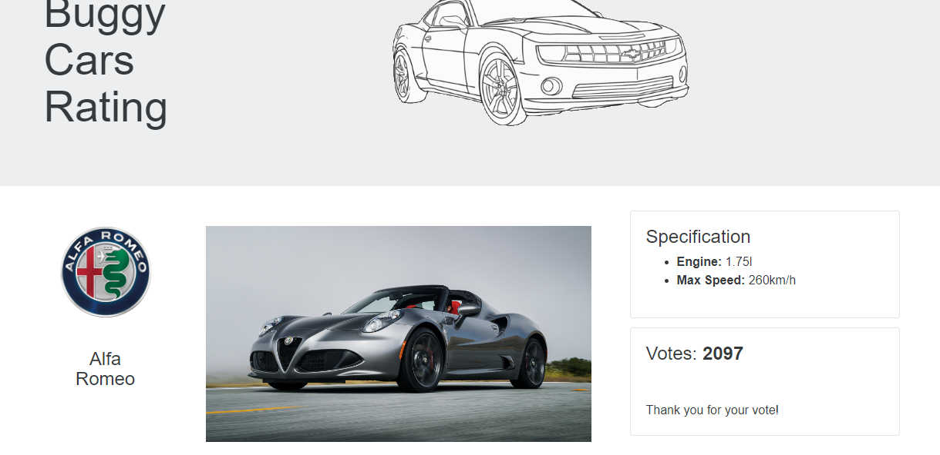 | OK
4 | El usuario colacará un comentario sobre el vehículo votado | Media | 1. Tener instalado el navegador 2. Tener conexión a internet | 1. Comentario | 1. Ingresar a la pagina https://buggy.justtestit.org/ 2. Click en la primera o segunda imagen para votar 3. Seleccionar o votar por un vehículo 4. Colocar comentario sobre el vehículo 5. Click en el botón Votar | Que el usuario tenga la opción de colocar comentario sobre el vehículo por el cual esta votando | 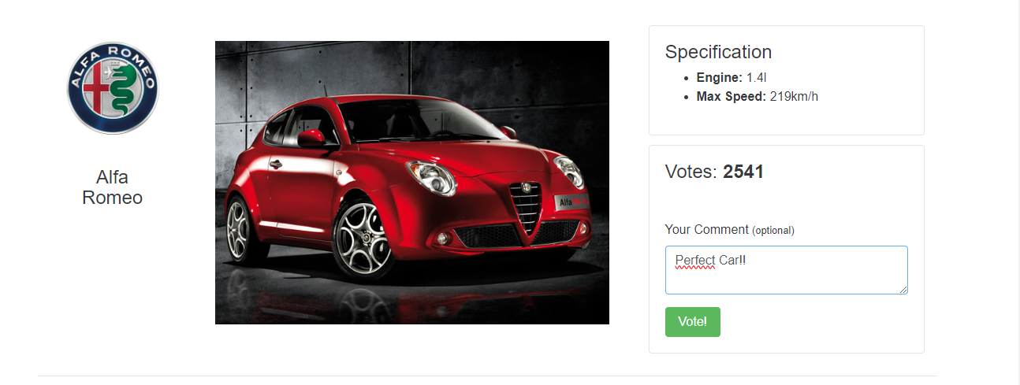 | OK
5 | Verificar que luego del voto del usuario, se incremente el numero de votos del vehículo seleccionado | Alta | 1. Tener instalado el navegador 2. Tener conexión a internet | 1. Ninguno | 1. Ingresar a la pagina https://buggy.justtestit.org/ 2. Click en la opción "Popular Make", "Popular Model" u "Overall Racing"para votar 3. Seleccionar o votar por un vehículo 4. Click en el botón Votar | Que el usuariosolamente pueda actualizar la clave con minimo 8 carcateres con 1 letra mayúscula y 1 carácter especial | 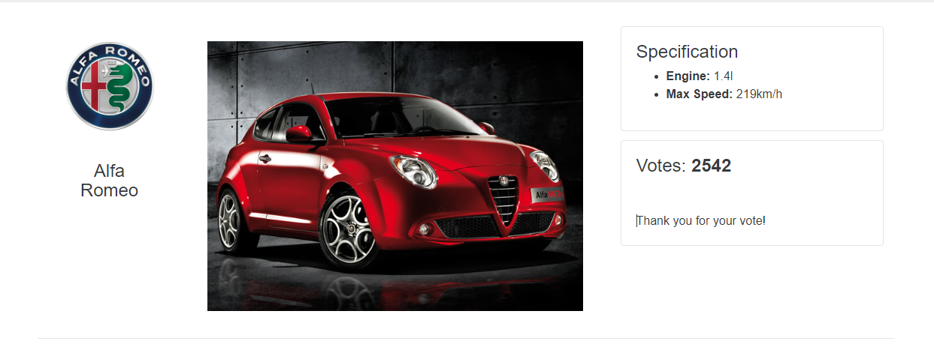 | OK
6 | El usuario presiona en el botón de enlace de facebook | Media | 1. Tener instalado el navegador 2. Tener conexión a internet | 1. Ninguno | 1. Ingresar a la pagina https://buggy.justtestit.org/ 2. Click en el botón del icono de facebook | Que el usuario al presionar al presionar el botón sea redirigido a la página de Facebook | 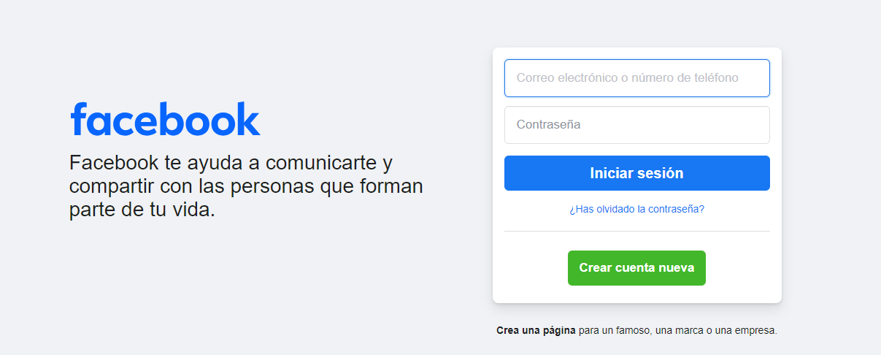 | OK
7 | El usuario presiona en el botón de enlace de twitter | Media | 1. Tener instalado el navegador 2. Tener conexión a internet | 1. Ninguno | 1. Ingresar a la pagina https://buggy.justtestit.org/ 2. Click en el botón del icono de twitter | Que el usuario al presionar al presionar el botón sea redirigido a la página de Twitter |  | OK
8 | El usuario desea ordenar de forma ascendente y descendente los rangos "Model", "Rank", "Votes" y "Engine" en la opción "Overall Rating" | Media | 1. Tener instalado el navegador 2. Tener conexión a internet | 1. Ninguno | 1. Ingresar a la pagina https://buggy.justtestit.org/ 2. Click en el botón "Overal Rating 3. Click en "Model", "Rank", "Votes" y "Engine" | Que el usuario al presionar la opción "Overal Rating", y presionando en "Model", "Rank", "Votes" y "Engine", estos puedan organizarse por orden ascendente y descendente | 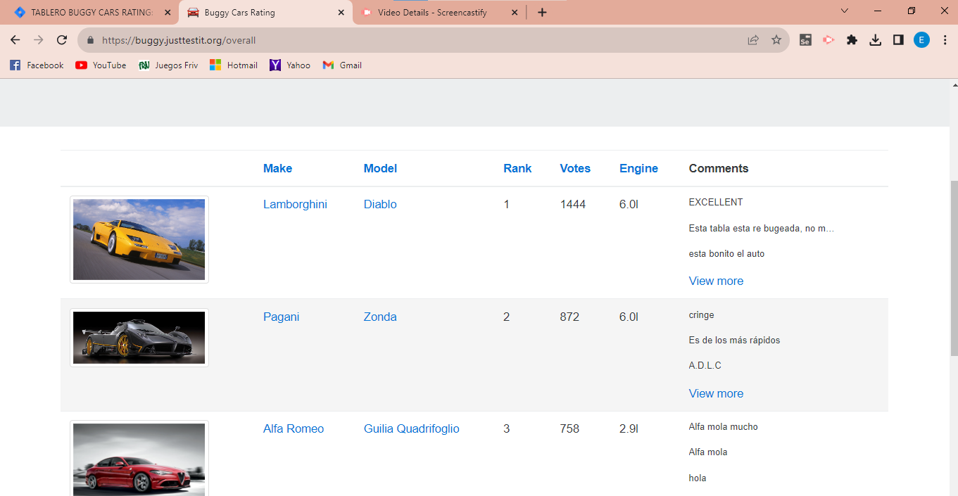 | NOT OK, EN ESTE CASO AL PRESIONAR MODEL, RANK, VOTES Y ENGINE, SE ORGANIZA DE FORMA ASCENDENTE Y AL DARLE CLICK NUEVAMENTE , NO SE EJECUTA NINGUNA ACCIÓN
9 | El usuario desea ordenar de forma ascendente y descendente los rangos "Model", "Rank" y "Votes" en la opción "Popular Make" | Media | 1. Tener instalado el navegador 2. Tener conexión a internet | 1. Ninguno | 1. Ingresar a la pagina https://buggy.justtestit.org/ 2. Click en el botón "Popular Make" 3. Click en "Model", "Rank" y "Votes" | Que el usuario al presionar la opción "Popular Make", y presionando en "Model", "Rank" y "Votes", estos puedan organizarse por orden ascendente y descendente | 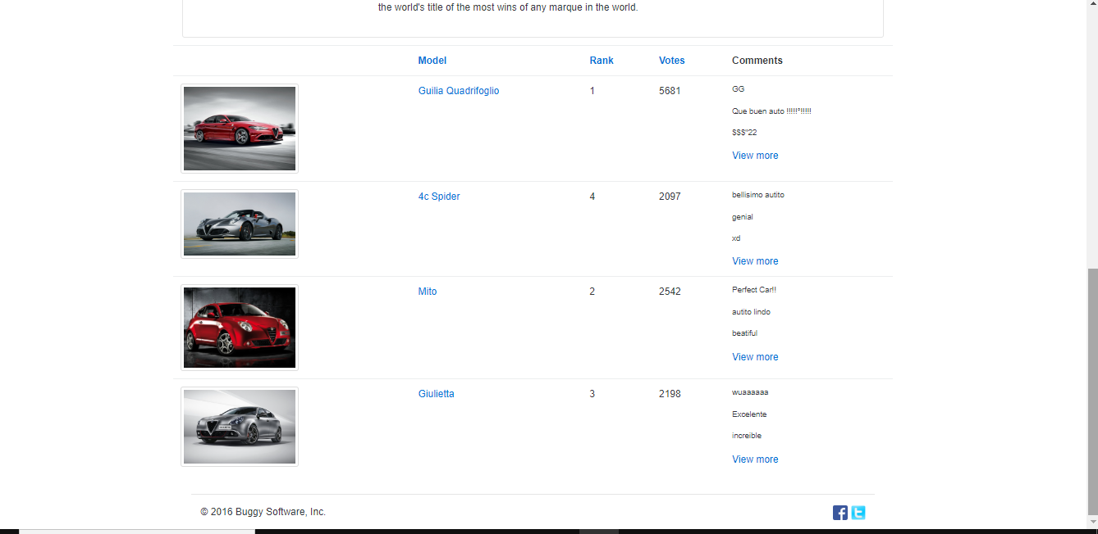 | NOT OK, EN ESTE CASO AL PRESIONAR MODEL, RANK, VOTES Y ENGINE, NO SE EJECUTA NINGUNA ACCIÓN
10 | Una vez que el usuario se encuentre en la página Popular Make, presionar Buggy Rating para ir a la página de inicio | Media | 1. Tener instalado el navegador 2. Tener conexión a internet | 1. Ninguno | 1. Ingresar a la pagina https://buggy.justtestit.org/ 2. Click en el botón"Popular Make" 3. Click en "Buggy Rating" para ir a inicio | Que el usuario una vez dentro de Popular Make, al presionar Buggy Rating, pueda ser redireccionado a la página de inicio | 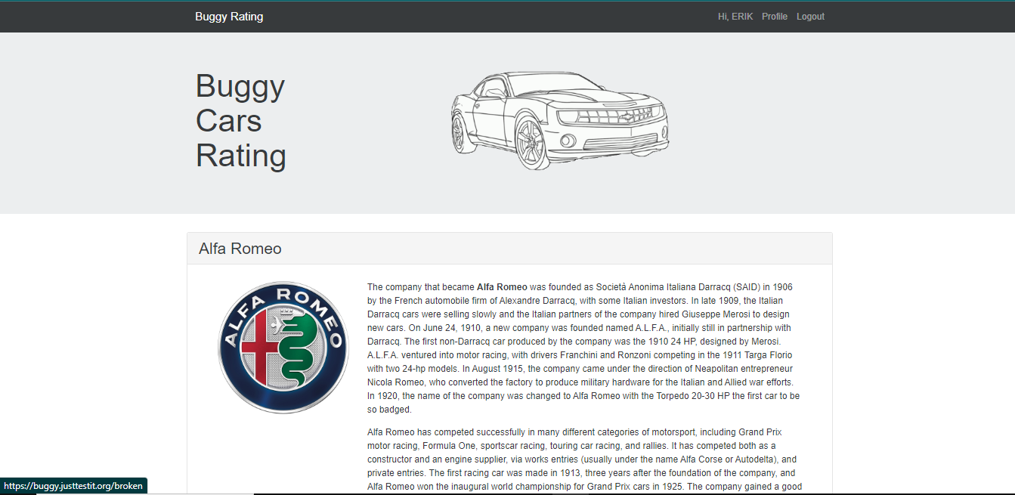 | NOT OK, EN ESTE CASO EL USUARIO AL ESTAR DENTRO DE LA PÁGINA "POPULAR MAKE" Y PRESIONAR BUGGY RATING, NO ES REDIRIGIDO A LA PÁGINA DE INICIO
11 | El usuario al ingresar en la opción "Pöpular Model" hará click en la foto del vehículo para agrandar la imagen | Baja | 1. Tener instalado el navegador 2. Tener conexión a internet | 1. Ninguno | 1. Ingresar a la pagina https://buggy.justtestit.org/ 2. Click en el botón"Popular Model" 3. Click en La imagen de vehículo | Que el usuario una vez dentro de popular Modem, al hacer click en la imagen del vehículo, la foto pueda verse más grande o no ejecute ninguna acción | 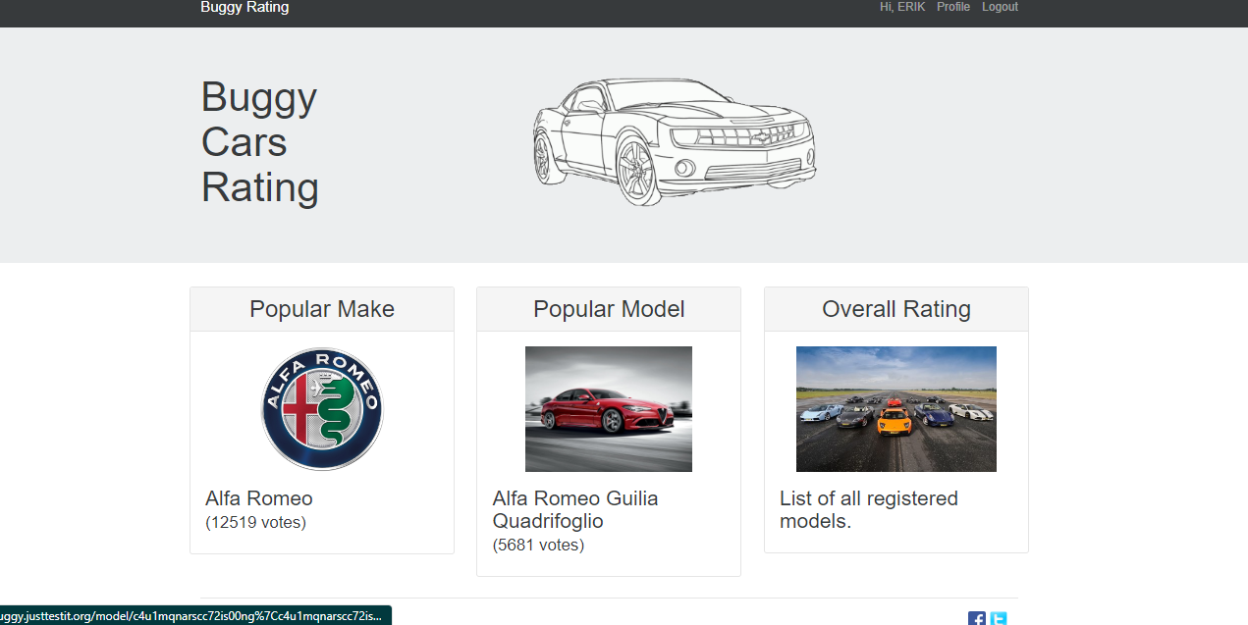 | NOT OK EN ESTE CASO, EL USUARIO AL ESTAR DENTRO DE LA PÁGINA "POPULAR MODEL", AL DAR CLICK EN LA IMAGEN, ES REDIRIGIDO A LA PÁGINA DE INICIO POR LO QUE NO MAXIMISA LA IMAGEN
12 | El usuario hará click en los botones de página "Siguiente" para comprobar los modelos de vehículos disponibles en la página "Overal Rating" | Baja | 1. Tener instalado el navegador 2. Tener conexión a internet | 1. Ninguno | 1. Ingresar a la pagina https://buggy.justtestit.org/ 2. Click en el botón"Overal Rating" 3. Click en "Página Siguiente ">" o Previa "<" | Que el usuario pueda observar la existencia solamente de las páginas que contengan los vehículos disponibles | 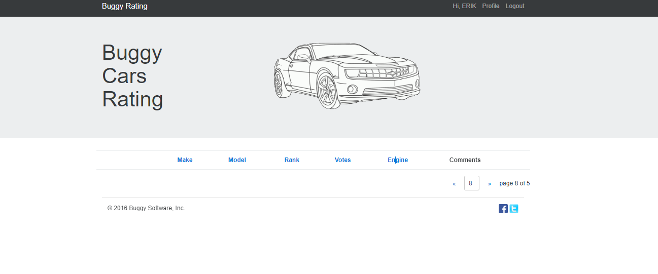 | NOT OK DEBIDO A QUE EL USUARIO SOLO DEBERIA LLEGAR HASTA LA ÚLTIMA PÁGINA DONDE SE ENCUENTRA EL ÚLTIMO VEHÍCULO DISPONIBLE SEGÚN EL ORDEN, PERO EN ESTE CASO LE SIGUEN PÁGINAS SIN NINGÚN CONTENIDO
13 | El usuario dará click a la página "Overal Rating" y revisará cada página para observar todos los modelos de vehículos disponibles para votar | Media | 1. Tener instalado el navegador 2. Tener conexión a internet | 1. Ninguno | 1. Ingresar a la pagina https://buggy.justtestit.org/ 2. Click en el botón"Overal Rating" 3. Click en "Pagina Siguiente "> y verificar que en todas las páginas se observen las imágenes de los vehículos | Que el usuario pueda observar todos los vehículos disponibles en la página para votar | 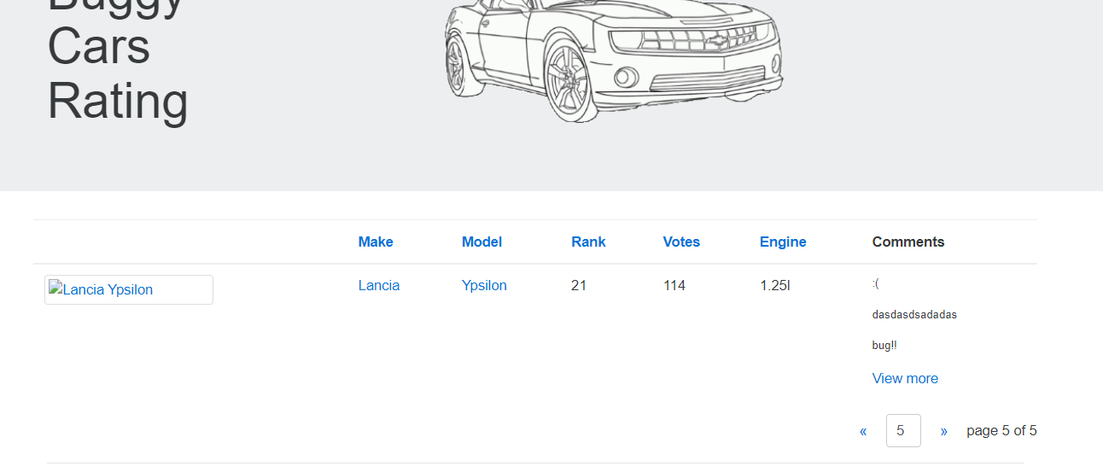 | NOT OK DEBIDO A QUE EL USUARIO AL LLEGAR A LA PÁGINA NÚMERO 5, OBSERVA QUE EN EL VEHÍCULO MODELO LANCIA, NO APARECE LA IMAGEN

